CASO DE USO
 | FORMATO DE CASOS DE PRUEBAS
 | CO06
 | CASO DE USO | Registrar nuevo proveedor
 | PRUEBA | validar el registro de nuevo proveedor
 | DESCRIPCIÓN | Verificar si el sistema permite registrar un nuevo proveedor
 | CONDICIONES DE EJECUCIÓN | El unico que puede regitrar un proveedor es el administrdor
 | MÓDULO | Proveedores

# | ENTRADA | RESULTADO ESPERADO | EVALUACIÓN DE LA PRUEBA | OBSERVACIONES
1 | Ingresar el formulario de Registro de nuevo proveedor y dar click en aceptar 1)Documento del proveedor 2)Nombre de la empresa 3)Direccion 4)Telefono 5)Representante legal 6)Ciudad | Alerta deproveedore registrado correctamente | Aprobado | 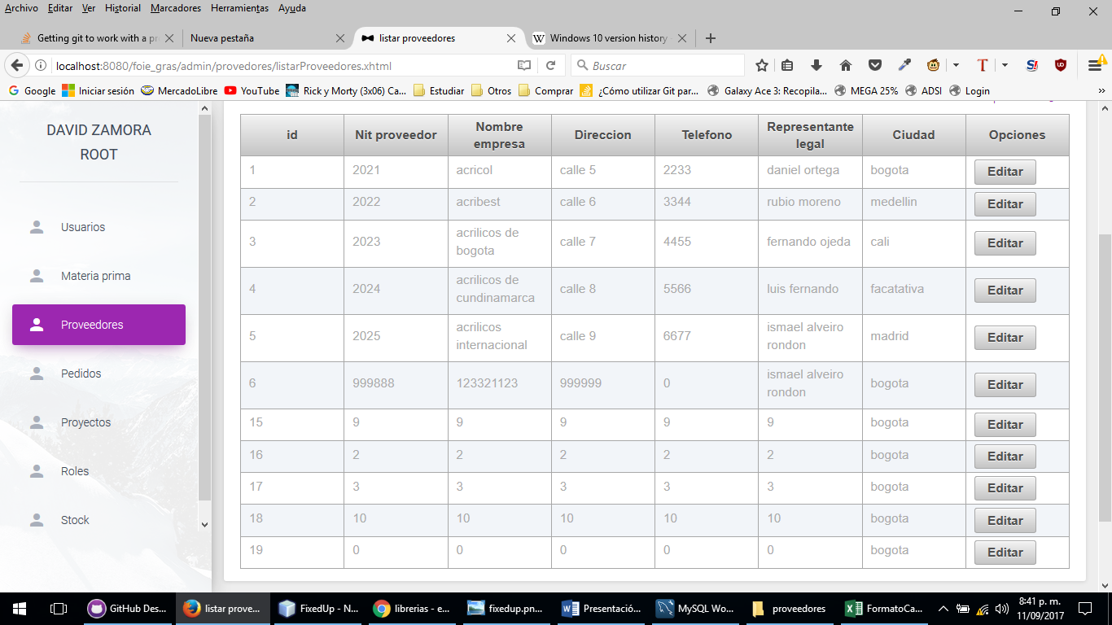
2 | Ingresar el formulario de Registro de nuevo proveedor y dar click en aceptar 1)Documento del proveedor 2)Nombre de la empresa 3)Direccion 4)Telefono 5)Representante legal 6)Ciudad | Excepcion los campos son incompletos

